listing
1) ENGLISH ITEM NAME (ex : OOOO machine) | 2)中文名称 | 3) MANUFACTUROR (ex : OOO company) | 4) MODEL NO (ex : abc-123) | 5)Serial number | 6)CN hs code | 7)VN hs code | 8)Material | 9) VOLTAGE (ex : 220V) | 10) CAPACITY (ex :1200KW) | 11) Manufacture date (yyyy-mm-dd) | 12) ORIGIN | 13) NEW or USED | 14) PICTURE (BEFORE PACKING) | 15) PICTURE (NAME PLATE or label) | 16)Quantity | 17)cost(RMB 13%VAT) | 18)cost(USD) | 19)Total cost(USD) | 20)CARTON NO. | 21)CTN QTY | 22)G.W(KGS) | 23)N.W(KGS) | 24)Package Size(CM) | 25)Part size(CM) | 26)应用范围 | 27)是否带电源
Semi-automatic soldering machine | 半自动焊锡机 | Shenzhen Jingchi Automation Technology Co., Ltd | JC-H-4331 | / | / | / | 工具 | 220V | 200W | 2024.02.28 | China | NEW | 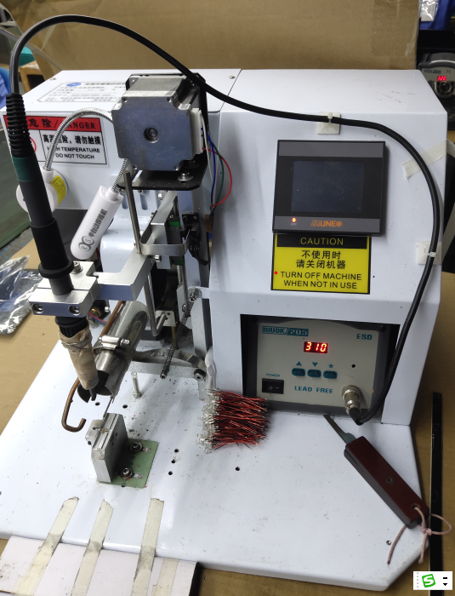 | 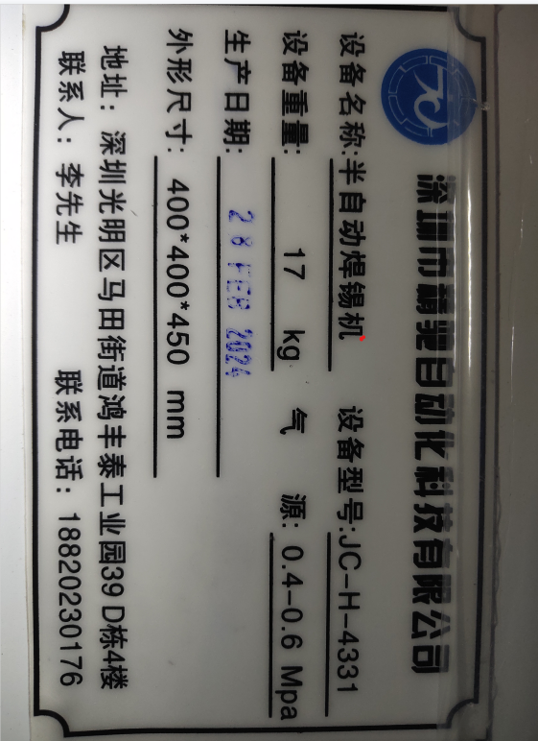 | 1 | 2619.56 | / | / | K4 | 1 | 17 | 14 | 49x43x43 | 45x40x40 | Soldering | YES
Ultrasonic Mold | 超声波震落模 | 深圳市必能顺超声波设备有限公司 |  | #22008 |  |  | 铝+铁 |  |  | 2024.7.31 | CHINA | NEW |  |  | 1 | 2500 |  |  | K5 | 1 | 11.6 | 9.2 | 24*17*22 | 20*11*16 | Ultrasonic separation of plastic part | NO
Ultrasonic Mold | 超声波震落模 | 深圳市必能顺超声波设备有限公司 |  | #22008 |  |  | 铝+铁 |  |  | 2024.7.31 | CHINA | NEW |  |  | 1 | 2500 |  |  | K6 | 1 | 11.6 | 9.2 | 24*17*22 | 20*11*16 | Ultrasonic separation of plastic part | NO

